Sheet1
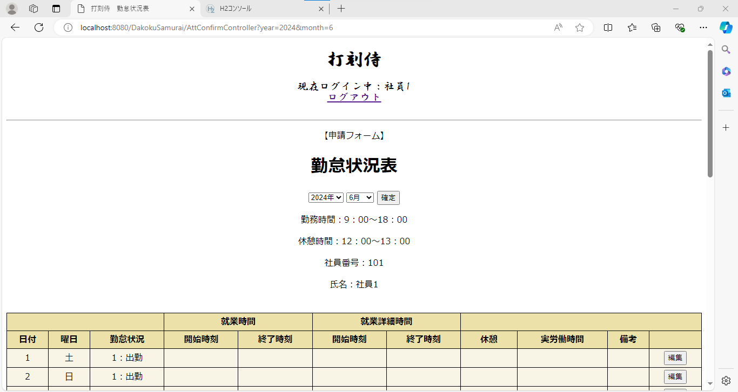
単体テストエビデンス
 | S200_社員

ケース1～3 | URL直接打ち込み：index.jspへ遷移 | OK

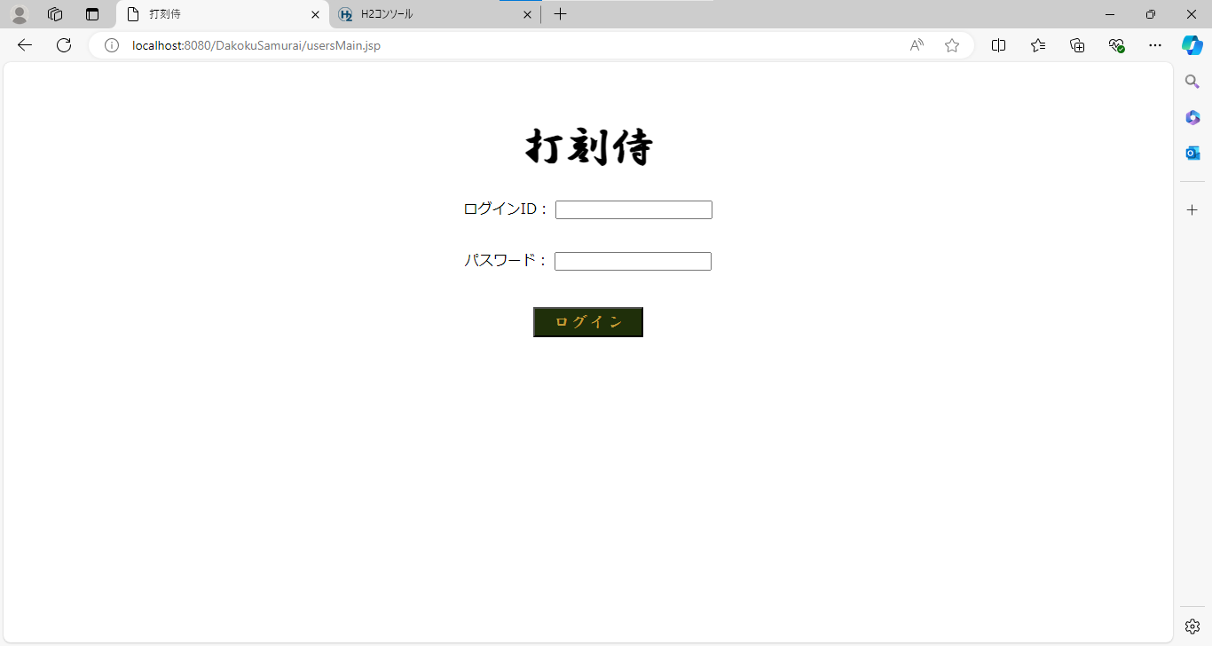

ケース4.5 | 月日表示

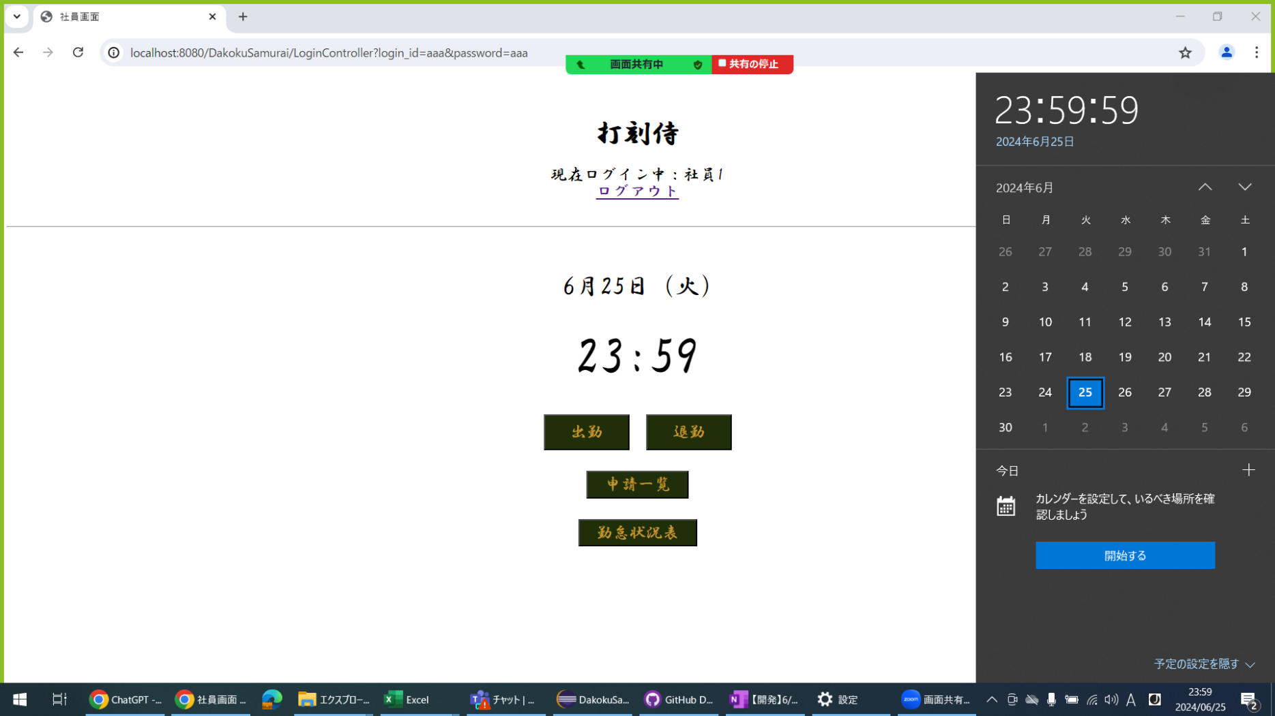
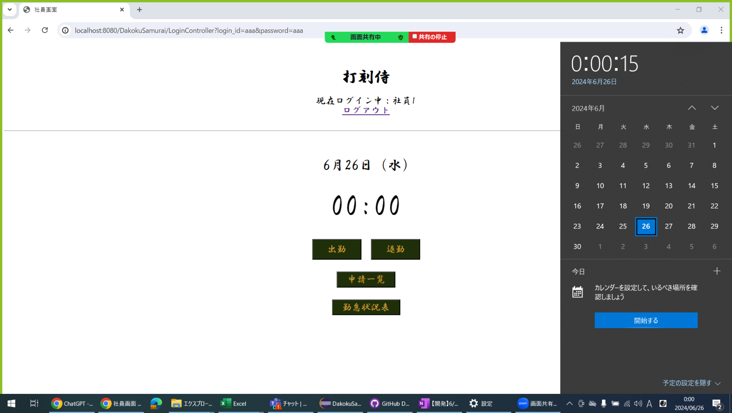

ケース6.7 | 時刻表示 OK

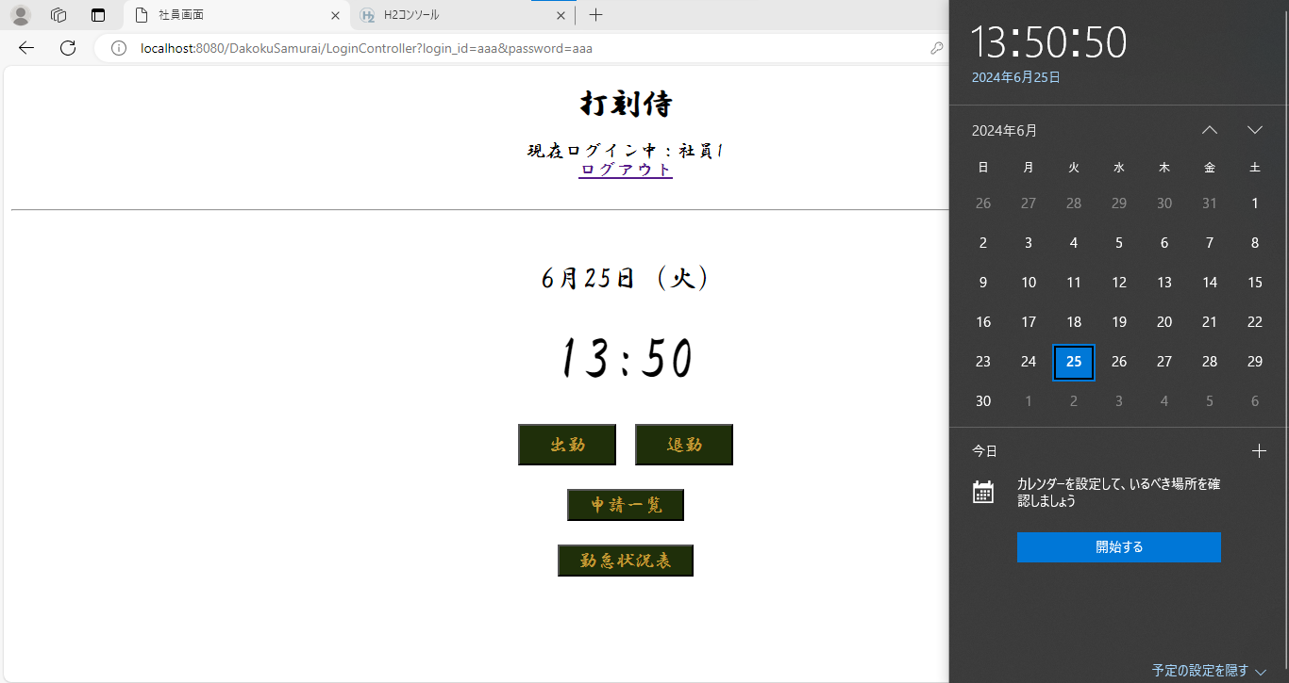


ケース8～12 | 出勤ボタン (DB処理) OK

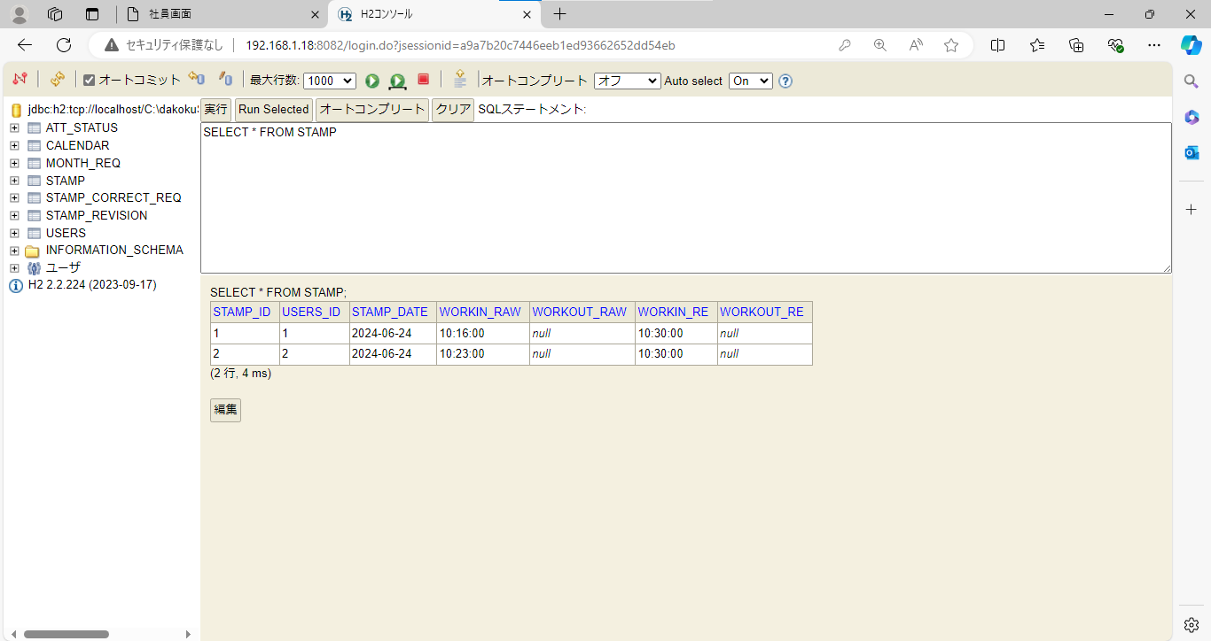

ケース13.14 | 「出勤時刻を登録しました」メッセージ OK

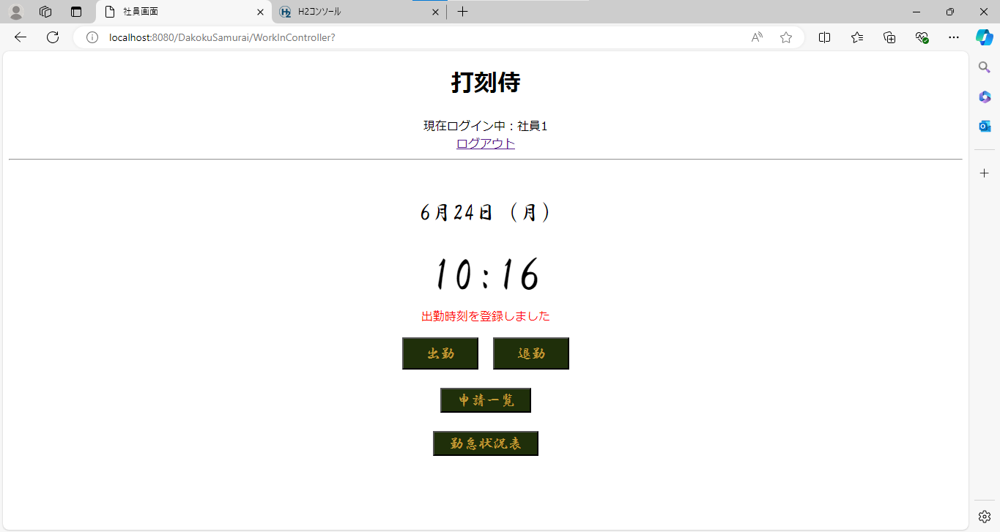

ケース15～17 | 「出勤時刻は登録済みです」エラーメッセージ OK

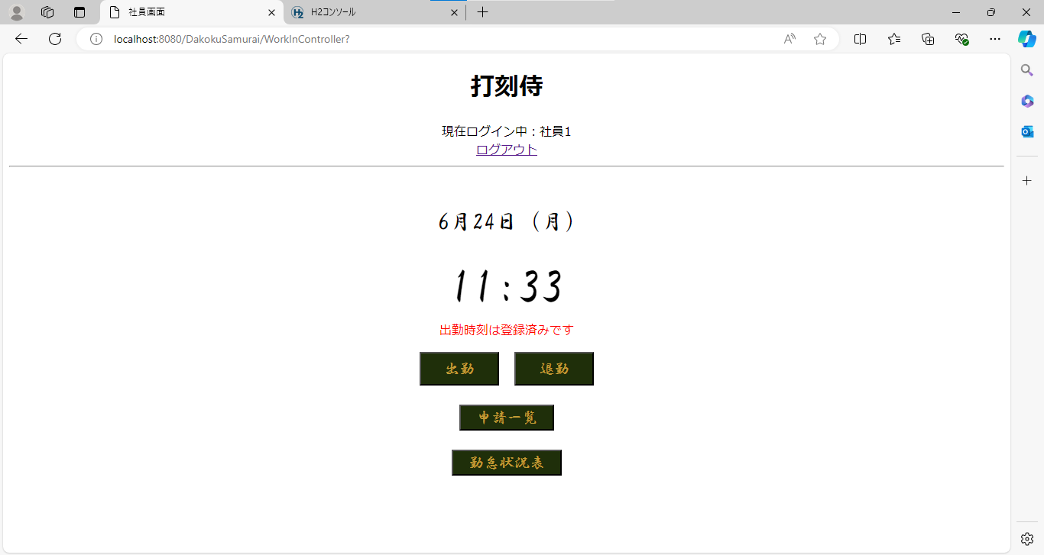

◆境界値テスト（補正出勤時刻）
ケース18～20 | mm = 00 の場合 mm は 15 に補正される OK

ケース21.22 | mm = 15 の場合 mm は 15 に補正される OK

ケース23.24 | mm = 16 の場合 mm は 30 に補正される OK

ケース25.26 | mm = 30 の場合 mm は 30 に補正される OK

ケース27.28 | mm = 31 の場合 mm は 45 に補正される OK

ケース29.30 | mm = 45 の場合 mm は 45 に補正される OK

ケース31～33 | mm = 46 の場合 mm は 00 に補正される hh の値が +1 される OK
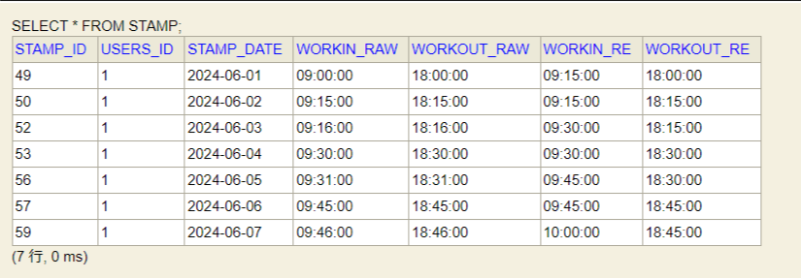

ケース34～36 | mm = 59 の場合 mm は 00 に補正される hh の値が +1 される OK

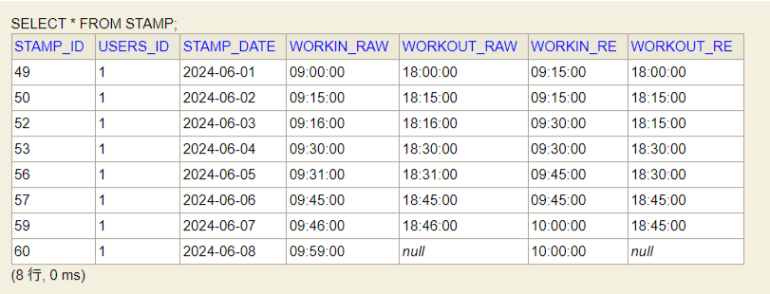

ケース37～40 | 退勤ボタン（DB処理） OK
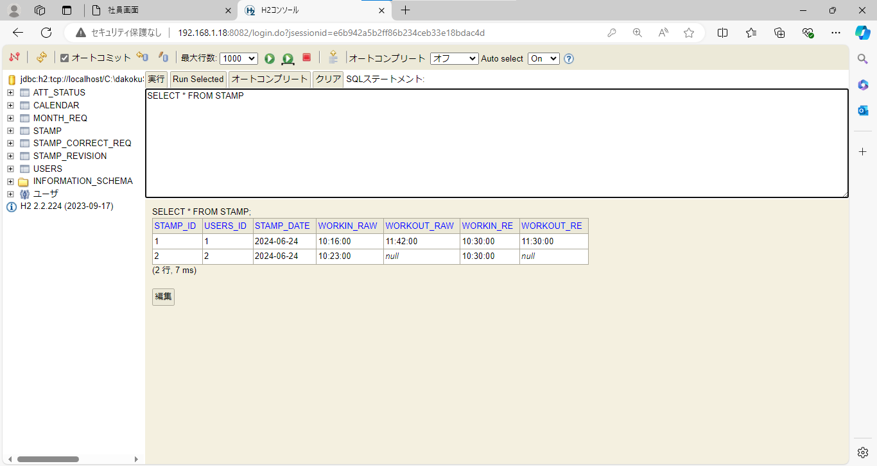

ケース41.42 | 「退勤時刻を登録しました」メッセージ OK



ケース43.44 | 「出勤時刻が登録されていません」エラーメッセージ OK

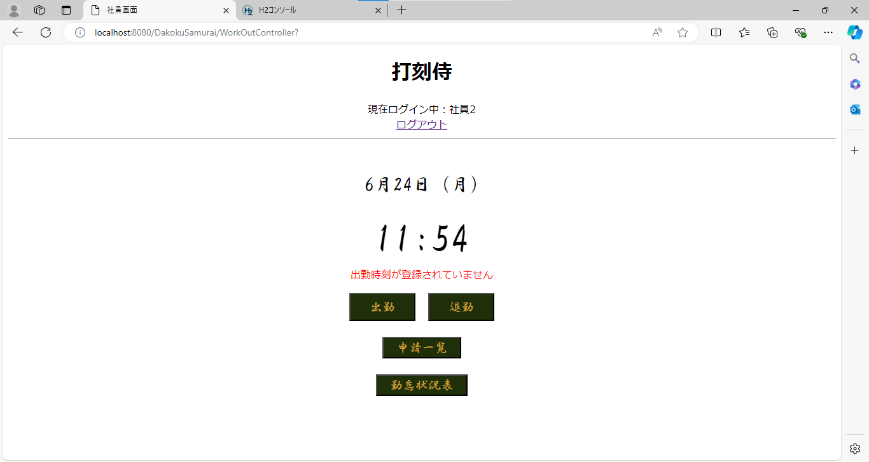

ケース45.46 | 「退勤時刻は登録済みです」メッセージ OK



◆境界値テスト（補正退勤時刻）
ケース46～48 | mm = 00 の場合 mm は 00 に補正される OK

ケース49.50 | mm = 14 の場合 mm は 00 に補正される OK
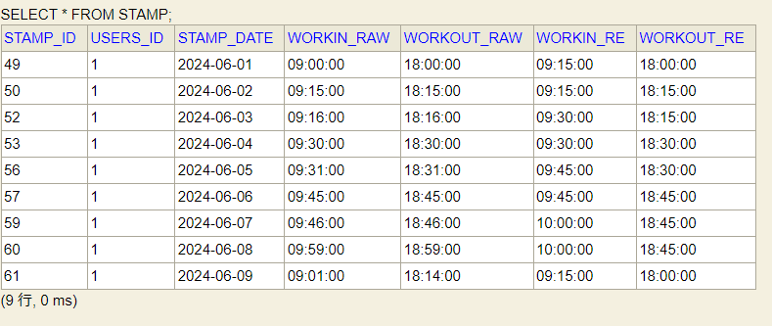

ケース51.52 | mm = 15 の場合 mm は 15 に補正される OK

ケース53.54 | mm = 29 の場合 mm は 15 に補正される OK
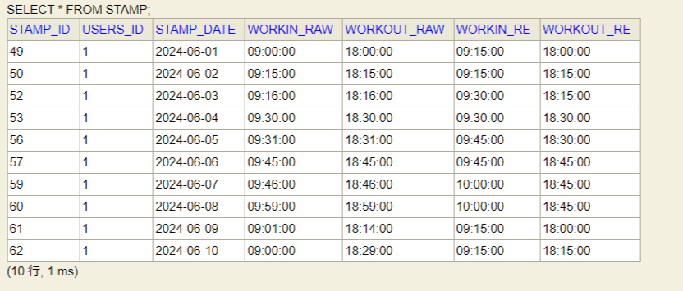

ケース55.56 | mm = 30 の場合 mm は 30 に補正される OK

ケース57.58 | mm = 44 の場合 mm は 30 に補正される OK
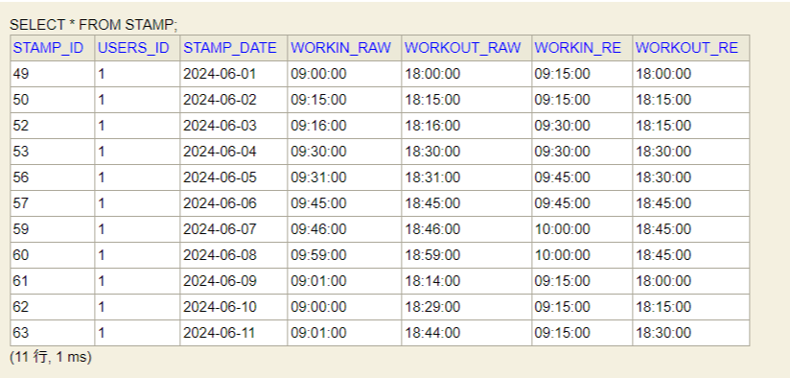

ケース59.60 | mm = 45 の場合 mm は 45 に補正される OK

ケース61.62 | mm = 59 の場合 mm は 45 に補正される OK

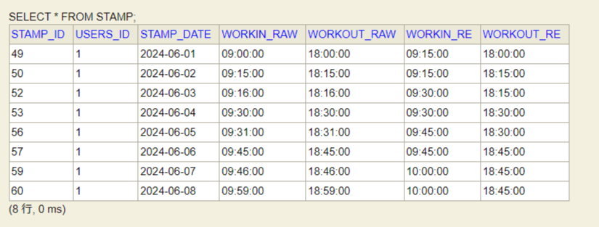

ケース63 | 申請一覧ボタン（画面遷移） OK

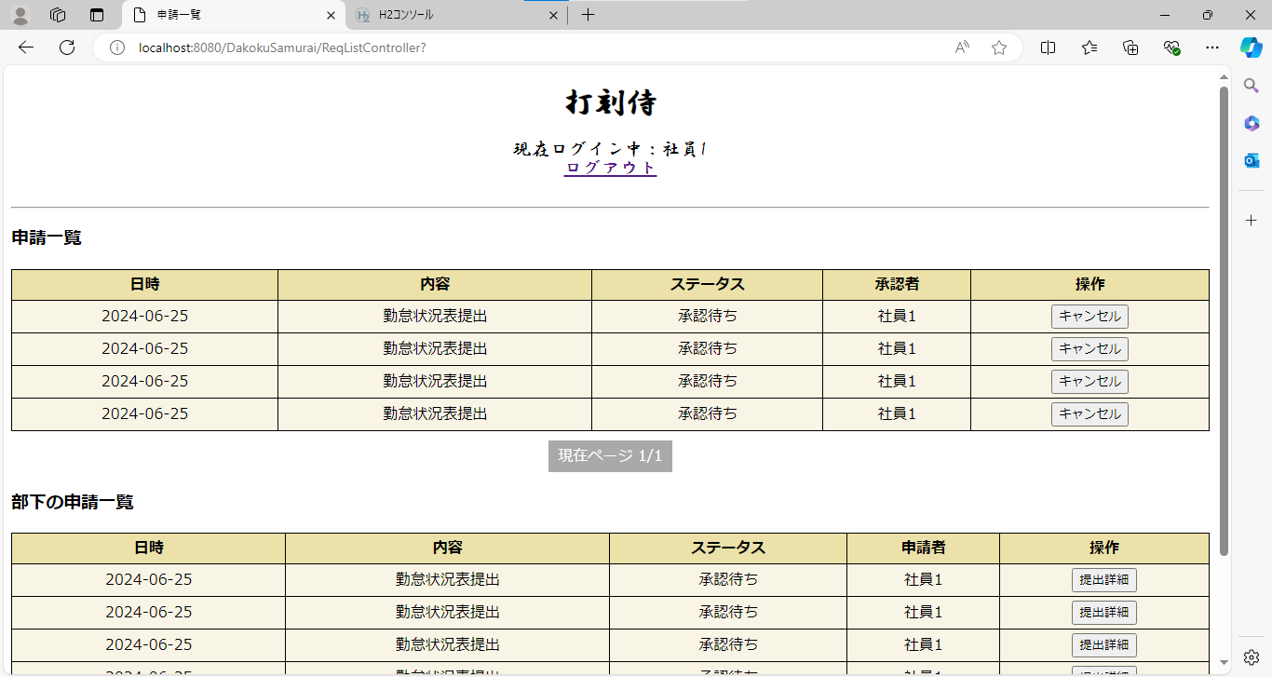

ケース64 | 勤怠状況表ボタン（画面遷移） OK

